sheet2-助教群二维码

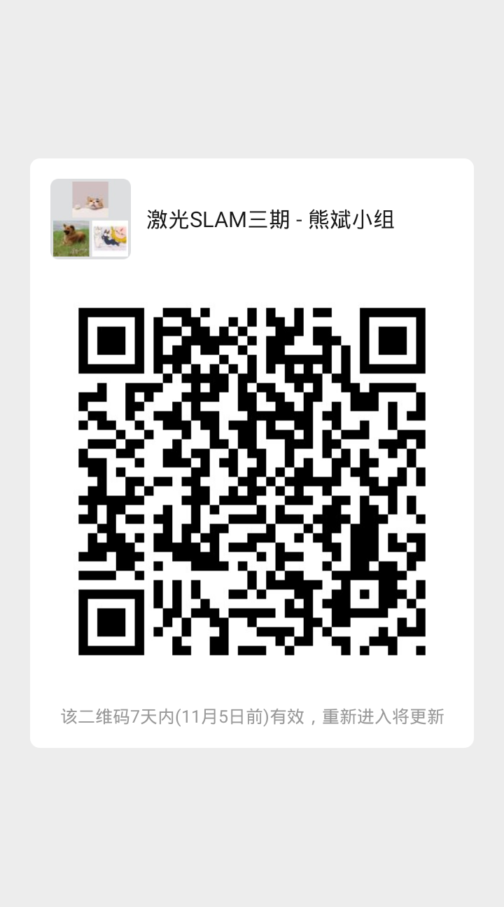
请在sheet1找到对应助教，在sheet2扫码进群

